Data
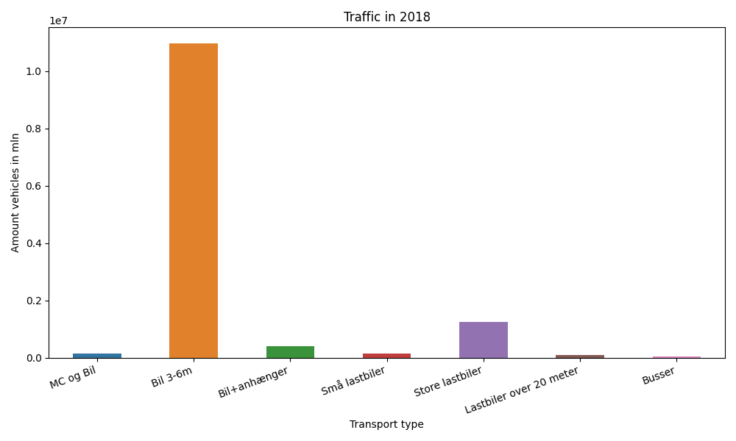
År | Måned | MC og Bil | Bil 3-6m | Bil+anhænger | Små lastbiler | Store lastbiler | Lastbiler over 20 meter | Busser | Total
2018 | 12 | 6752 | 866641 | 18235 | 8576 | 87210 | 6673 | 3442 | 997529
2018 | 11 | 8905 | 880372 | 23865 | 10710 | 110787 | 8526 | 3652 | 1046817
2018 | 10 | 10461 | 946581 | 29869 | 11451 | 114713 | 8987 | 4113 | 1126175
2018 | 9 | 12510 | 959707 | 35094 | 11748 | 103534 | 8178 | 4811 | 1135582
2018 | 8 | 16126 | 1075864 | 54215 | 14531 | 109301 | 8702 | 5084 | 1283823
2018 | 7 | 16310 | 1026479 | 65709 | 15293 | 98490 | 7751 | 4589 | 1234621
2018 | 6 | 17360 | 1006795 | 43057 | 13599 | 107613 | 8520 | 4538 | 1201482
2018 | 5 | 16653 | 997854 | 36813 | 12169 | 114013 | 9108 | 4834 | 1191444
2018 | 4 | 13699 | 906019 | 28318 | 10150 | 104184 | 7965 | 4149 | 1074484
2018 | 3 | 8136 | 857020 | 22545 | 10167 | 101499 | 7604 | 4142 | 1011113
2018 | 2 | 7312 | 717308 | 18385 | 8400 | 92622 | 7324 | 3112 | 854463
2018 | 1 | 8641 | 729692 | 18682 | 9030 | 101997 | 7804 | 2746 | 878592

